Лист1
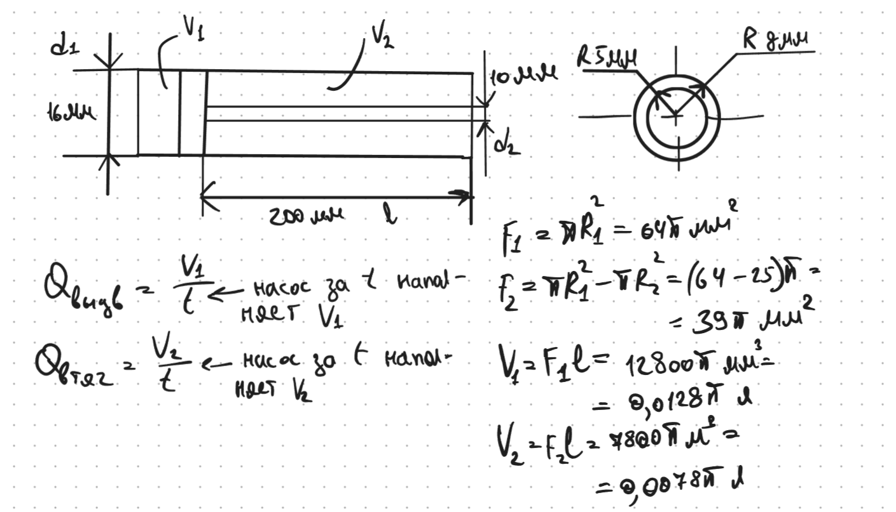
t, с |  | Qвыд, л/мин | Qвтяг, л/мин
0.98 |  | 2.46 | 1.50
0.93 |  | 2.59 | 1.58
1.02 |  | 2.37 | 1.44
1 |  | 2.41 | 1.47
0.97 |  | 2.49 | 1.52
1.12 |  | 2.15 | 1.31
1.12 |  | 2.15 | 1.31
1.13 |  | 2.14 | 1.30
1.18 |  | 2.04 | 1.25
5.2 |  | 0.46 | 0.28

Характеристики гидроцилиндра
l, мм | d1, мм | d2, мм | r1, мм | r2, мм | F1, мм^2 | F2, мм^2 | V1, мм^3 | V2, мм^3
200 | 16 | 10 | 8 | 5 | 201.06192983 | 122.52211349 | 40212.385966 | 24504.422698
 |  |  |  |  |  |  | V1, л | V2, л
 |  |  |  |  |  |  | 0.040212385966 | 0.024504422698

